神戸600
BRM1025近畿600km神戸 日本海と瀬戸内海

 | ポイント | 道路 | 道路 | 区間 | 合計 | 備考 | ＰＣ開閉時間
1 | ＨＡＴなぎさ公園 |  | 市道 | 0.0 | 0.0 | 公園を出て左方向へ進む。 | 4:30～5:00
2 | 十字路 S | 左折 | 市道 | 0.3 | 0.3 | ここからしばらく交通量が多いので気をつけて！！
3 | T字路 S | 右折 | 市道 | 0.9 | 1.2
4 | 二ノ宮橋 S | 左折 | 市道（国体道路） | 1.0 | 2.2
5 | 中山手3丁目 S | 右折 | 市道（トアロード） | 1.3 | 3.5 | 北野の街中へ突入
6 | 山本通3丁目 Ｓ | 左折 | 市道 | 0.3 | 3.8
7 | ト字路 S | 右折 | 市道（奥再度山ドライブウェイ） | 0.2 | 4.0 | 奥再度山ドライブウェイへ。アップダウンはきつい！！
8 | （通過チェック・フォトコントロール）① 再度公園入口 | 直進 | 市道（奥再度山ドライブウェイ） | 5.3 | 9.3 | 「再度公園外国人墓地」と書かれた木製看板を バックに自転車の写真を撮ること
9 | Ｔ字路 | みちなり直進 | 奥再度山ドライブウェイ | 1.0 | 10.3 | 左にいかないように！！
10 | 五辻 T字路 | 左折 | 県道16号（西六甲ドライブウェイ） | 1.7 | 12.0
11 | 小部峠 Ｓ | 右折 | 国道428号 | 1.5 | 13.5 | ここから国道428号（有馬街道）。交通量多いので気をつけること
12 | 梅ノ木谷 S | 右折 | 国道428号→県道15号 | 2.6 | 16.1 | これよりひたすら直進。
13 | 日下部 S | 左折 | 国道176号 | 16.0 | 32.1 | これより176号線をしばらく北上
14 | 三輪 S | 右折 | 県道37号 | 4.7 | 36.8 | ひたすら直進。途中で道が細くなるので注意
15 | 十字路 | 左折 | 県道12号 | 21.9 | 58.7 | 県道12号へ。この先城東トンネルを越えて下ります
16 | 日置北 S | 右折 | 国道372号 | 6.4 | 65.1
17 | 小野新 S | 右折 | 国道372号 | 5.0 | 70.1
18 | 安田西 S | 左折 | 国道372号 | 0.3 | 70.4 | 角にローソンあり。この先74.5キロ天引トンネルは右側歩道推奨
19 | 天引 | 左折 | 県道54号→国道477号→府道19号 | 6.3 | 76.7 | ひたすら北上してください
20 | ト字路 | 右折 | 府道19号 | 16.1 | 92.8
21 | Y字路 | 左折 | 府道19号 | 1.2 | 94.0 | 右折すると日吉ダム（今回は行きません！！）
22 | 下佐々江 | 左折 | 府道19号 | 11.0 | 105.0
23 | 上平屋 | 右折 | 国道162号 | 9.0 | 114.0
24 | ト字路 | 右折 | 町道 | 0.7 | 114.7
25 | PC1 道の駅美山 ふれあい広場 | 来た道戻る | 町道 | 0.1 | 114.8 | レシート取得or道の駅美山に来たことがわかる写真（自転車入れること） | 07:53～12:10
26 | T字路 | 左折 | 国道162号 | 0.1 | 114.9 | この先美山ロードレースで有名な九鬼坂です
27 | 静原 S | 左折 | 府道12号 | 3.8 | 118.7 | この先大野ダム側沿いの快走路です
28 | 市場 S | 右折 | 国道27号 | 16.9 | 135.6 | 国道27号をひたすら直進して舞鶴方面へ
29 | Y字路 | 左折 | 側道→国道27号 | 35.8 | 171.4 | 高架は自転車通行禁止。側道へ行き、再度国道27号に合流してください
30 | PC2 セブンイレブン舞鶴北田辺店 | 直進 | 国道27号 | 1.9 | 173.3 | 左側。レシート取得すること | 09:35～16:02
31 | 大手 S | 左折 | 国道175号 | 0.5 | 173.8
32 | 八田 S | 右折 | 国道178号 | 6.2 | 180.0 |  |  | 183.0 | 3 | 180.0
33 | Y字路 | 左折（側道へ） | 国道178号→府道604号 | 12.7 | 192.7 | この先自転車禁止区間につき側道より府道604号へ |  | 195.7 | 3 | 192.7
34 | T字路 | 左折 | 府道604号 | 0.2 | 192.9 |  |  | 195.9 | 3 | 192.9
35 | 上司 S | 左折 | 府道604号→国道178号 | 2.1 | 195.0 | 途中国道178号へ合流 |  | 198.0 | 3 | 195.0
36 | Y字路 S | 左折（側道へ） | 府道2号 | 5.7 | 200.7 | 高架には乗らないこと |  | 203.7 | 3 | 200.7
37 | ト字路 | 右折 | 市道 | 1.6 | 202.3 | 観光客が多いので注意 |  | 205.3 | 3 | 202.3
38 | ト字路 | 右折 | 市道→天橋立 | 0.1 | 202.4 | この先天橋立を走ります。歩行者注意。 |  | 205.4 | 3 | 202.4
39 | Y字路 | 右折 | 天橋立→市道 | 2.6 | 205.0 |  |  | 208.0 | 3 | 205.0
40 | T字路 S | 右折 | 国道178号 | 1.0 | 206.0 | 国道178号へ復帰 |  | 209.0 | 3 | 206.0
41 | 日出 S | 右折 | 市道 | 13.1 | 219.1 |  |  | 222.1 | 3 | 219.1
42 | （通過チェック・フォトコントロール）② 伊根の舟屋 | 左折 | 府道622号 | 2.0 | 221.1 | 伊根の舟屋をバックに自転車の写真を撮ること |  | 224.1 | 3 | 221.1
43 | T字路 | 左折 | 国道178号 | 0.9 | 222.0 |  |  | 225.0 | 3 | 222.0
44 | （通過チェック・フォトコントロール）③ 経が岬 標識 | 直進 | 国道178号 | 16.0 | 238.0 | 右側。経が岬看板をバックに自転車の写真を撮ること。 時間のある人は灯台まで行ってみては？ |  | 241.0 | 3 | 238.0
45 | 間人後ケ浜 S | 左折 | 国道178号 | 13.5 | 251.5 |  |  | 254.5 | 3 | 251.5
46 | 長田 S | 右折 | 国道178号 | 11.2 | 262.7 |  |  | 265.7 | 3 | 262.7
47 | 御陵 S | 左折 | 国道178号 | 0.3 | 263.0 |  |  | 266.0 | 3 | 263.0
48 | ト字路 | 直進 | フルーツライン | 7.5 | 270.5 |  |  | 273.5 | 3 | 270.5
49 | T字路 | 左折 | 国道178号 | 3.6 | 274.1 |  |  | 277.1 | 3 | 274.1
50 | ト字路 | 右折 | 国道178号 | 0.2 | 274.3 |  |  | 277.3 | 3 | 274.3
51 | 十楽 S | 右折 | 府道11号 | 6.6 | 280.9 |  |  | 283.9 | 3 | 280.9
52 | T字路 | 右折 | 府道11号→県道9号 | 0.7 | 281.6 | この先アップダウン。結構急こう配です。 |  | 284.6 | 3 | 281.6
53 | T字路 | 右折 | 県道９号 | 10.7 | 292.3 | 城崎大橋が建て替えられたのでルート変更！！しばらくして新しい橋を渡る |  | 295.3 | 3 | 292.3
54 | 十字路 | 左折 | 県道９号 | 1.6 | 293.9 |  |  | 296.9 | 3 | 293.9
55 | 城崎温泉口 S | 右折 | 県道９号 | 0.3 | 294.2 |  |  | 297.2 | 3 | 294.2
56 | ┤字路 | 左折してすぐ右折 | 県道9号 | 0.5 | 294.7 | 城崎温泉方面へ。このあと温泉街を走ります |  | 297.7 | 3 | 294.7
57 | 地蔵湯前 S | 左折 | 県道9号 | 0.7 | 295.4 | ファミリーマートがあります。 |  | 298.4 | 3 | 295.4
58 | ト字路 | 右折 | 県道9号 | 0.3 | 295.7 |  |  | 298.7 | 3 | 295.7
59 | ト字路 | 右折 | 県道9号 | 0.5 | 296.2 | この先鋳物師戻峠へ。そんなにきつくありません。 |  | 299.2 | 3 | 296.2
60 | 十字路 S | 左折 | 県道11号 | 7.3 | 303.5 |  |  | 306.5 | 3 | 303.5
61 | 佐津 S | 右折 | 県道11号 | 10.2 | 313.7 |  |  | 316.7 | 3 | 313.7
62 | PC3 ローソン香住バイパス店 | 左折 | 県道4号 | 8.7 | 322.4 | 交差点渡った右側。レシート取得すること。（すぐ近くにもローソンありますが、どちらでもよい） | 14:15～ 26)02:06 | 325.4 | 3 | 322.4
63 | 十字路 | 左折 | 県道4号 | 0.4 | 322.8 |  |  | 325.8 | 3 | 322.8
64 | ト字路 | 右折 | 県道4号 | 20.3 | 343.1 |  |  | 346.1 | 3 | 343.1
65 | 通過チェック④ローソン香美町和田店 | 右折 | 国道9号 | 1.1 | 344.2 | 交差点左側。レシート取得orお店をバックに自転車の写真を撮ること。この先春来トンネルは注意して走ること。 |  | 347.2 | 3 | 344.2
66 | 出合橋 S | 右折 | 県道47号→県道263号→国道178号 | 12.6 | 356.8 |  |  | 359.8 | 3 | 356.8
67 | ┤字路 | 左折 | 国道178号→県道128号 | 7.3 | 364.1 | 県道128号はアップダウンがなかなかハード。 |  | 367.1 | 3 | 364.1
68 | 東浜居組道路入口 Ｓ | 右折 | 国道178号 | 12.8 | 376.9 |  |  | 379.9 | 3 | 376.9
69 | 浦冨海岸 S | 左折 | 国道178号 | 4.7 | 381.6 |  |  | 384.6 | 3 | 381.6
70 | Ｔ字路 | 右折 | 県道328号 | 5.3 | 386.9 |  |  | 389.9 | 3 | 386.9
71 | ト字路 | 右折 | 県道319号 | 1.4 | 388.3 | 鳥取砂丘へ。 |  | 391.3 | 3 | 388.3
72 | （通過チェック フォトコントロール）⑤ 砂の美術館看板 | 直進 | 県道319号 | 5.2 | 393.5 | 左側。砂の美術館看板をバックに自転車の写真を撮ること。 鳥取大砂丘看板が撤去されました・・・・。 |  | 396.5 | 3 | 393.5
73 | 鳥取砂丘入口 Ｓ | 右折 | 県道265号→県道318号 | 0.1 | 393.6 | しばらく鳥取市街地走行。その後橋を渡ります。 |  | 396.6 | 3 | 393.6
74 | 八千代橋西詰 S | 左折 | 県道41号→県道189号→ 県道42号→県道32号 | 4.3 | 397.9 |  |  | 400.9 | 3 | 397.9
75 | 袋河原 S | 右折 | 県道32号 | 11.1 | 409.0 |  |  | 412.0 | 3 | 409.0
76 | 河原橋西 S | 直進 | 県道32号 | 1.9 | 410.9 | 河原橋は自転車禁止。自転車道を走ること。 |  | 413.9 | 3 | 410.9
77 | 河原橋東 S | 右折 | 国道53号→国道373号 | 0.2 | 411.1 | 国道53号へは歩道橋を使ってアクセスすること。 志度坂トンネルは必ず歩道を走ること。 |  | 414.1 | 3 | 411.1
78 | 変則Ｙ字路 | 左折 | 国道373号 | 31.8 | 442.9 | 左折して下って左折します。 直進すると自動車専用道なので間違えないこと！！ |  | 445.9 | 3 | 442.9
79 | 中町 S | 左折 | 国道373号 | 11.4 | 454.3 | 佐用方面へ。ここから鹿の飛び出しに注意。 |  | 457.3 | 3 | 454.3
80 | 上町 Ｓ | 右折 | 国道178号→国道373号 | 16.3 | 470.6 | 佐用インターから上町のあたりに佐用名物ほるもんうどんのお店多数。 |  | 473.6 | 3 | 470.6
81 | 有年原 Ｓ | 左折 | 国道2号 | 26.3 | 496.9 |  |  | 499.9 | 3 | 496.9
82 | 有年駅前 Ｓ | 右折 | 県道457号 | 1.0 | 497.9 | ここからゆるいのぼり坂。下ると民家があるので気をつけること |  | 500.9 | 3 | 497.9
83 | Ｙ字路 | 左折 | 県道459号 | 3.3 | 501.2 |  |  | 504.2 | 3 | 501.2
84 | 坂越三差路 S | 左折 | 市道 | 5.2 | 506.4 | これより坂越の町並み。 |  | 509.4 | 3 | 506.4
85 | （通過チェック フォトコントロール）⑥ 坂越公民館 | 右側 | 市道 | 0.2 | 506.6 | 右側。坂越公民館をバックに自転車の写真を撮ること。 このさき有名スイーツ店坂利太あり、時間ある人はどうぞ。 |  | 509.6 | 3 | 506.6
...
 | ポイント | 道路 | 道路 | 区間 | 合計 | 備考 | ＰＣ開閉時間
110 | Y字路S | 左折 | 若菜神戸駅線 | 2.3 | 607.6 | 市街地走行なので注意して走ってください
111 | 十字路 S | 右折 | 鯉川筋 | 1.5 | 609.1
112 | 十字路 S | 左折 | 中央幹線 | 0.1 | 609.2
113 | 生田川 S | 右折 | 市道 | 1.3 | 610.5 | 側道にはいること
114 | T字路 | 左折 | 市道 | 0.2 | 610.7
115 | ゴール受付 葺合公民館 |  |  | 0.1 | 610.8 | お疲れさまでした！！ゴール受付を行ってください。 | ゴール受付は21時迄

■スタート地点
HATなぎさ公園は安藤忠雄氏設計ということもあり、なかなかややこしいです。
集合エリアの写真を掲載します。
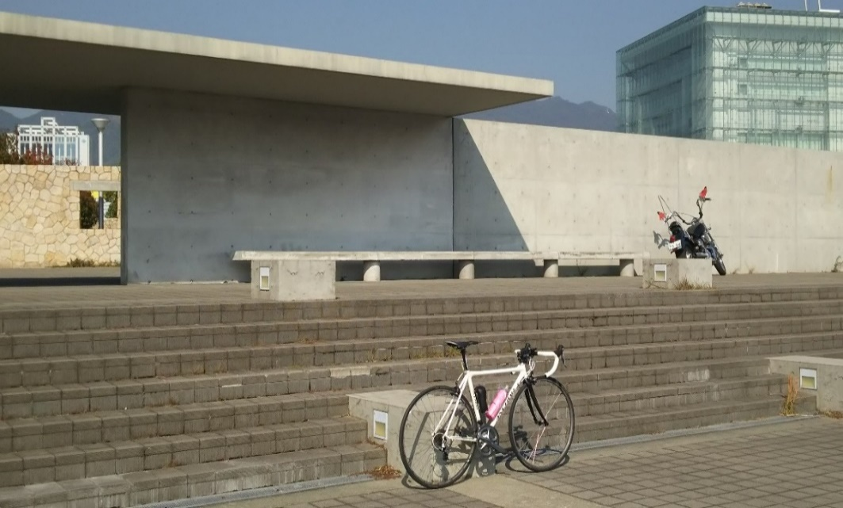

（通過チェック・フォトコントロール）① |  |  | （通過チェック・フォトコントロール）②
再度公園入口 |  |  | 伊根の舟屋
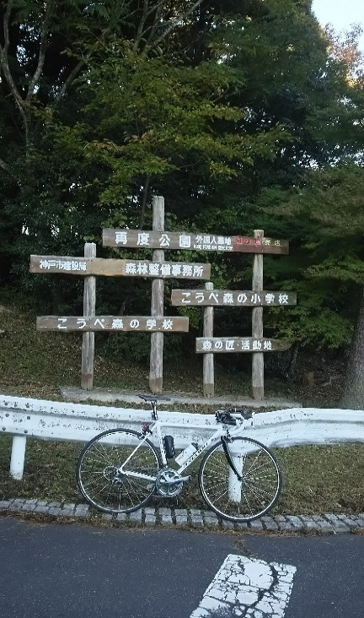
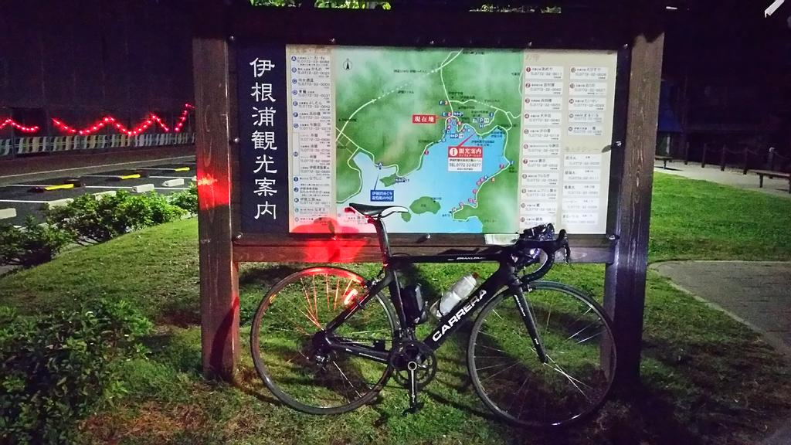
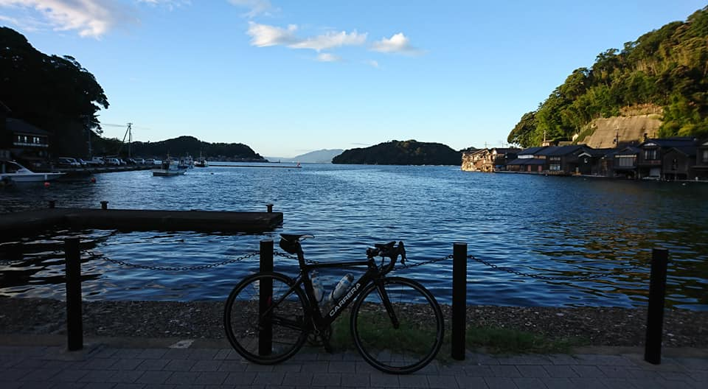

（通過チェック・フォトコントロール）③ |  |  | （通過チェック フォトコントロール）⑤
経が岬 標識 |  |  | 砂の美術館看板
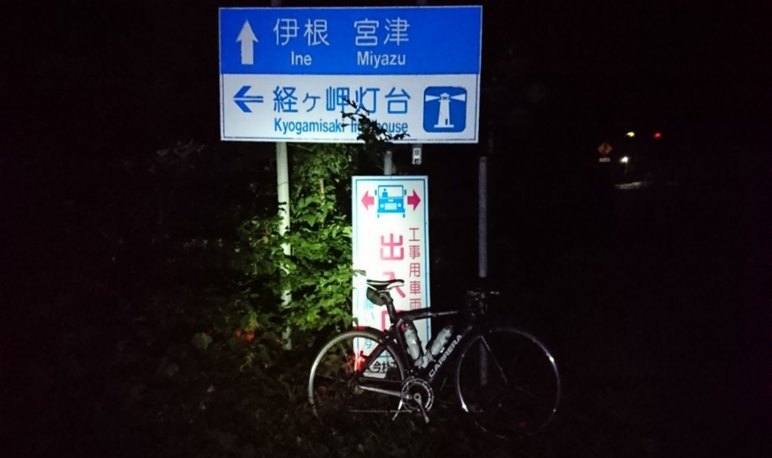
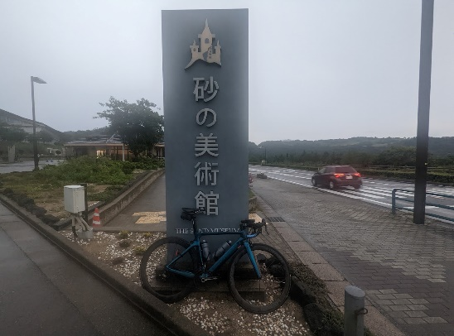

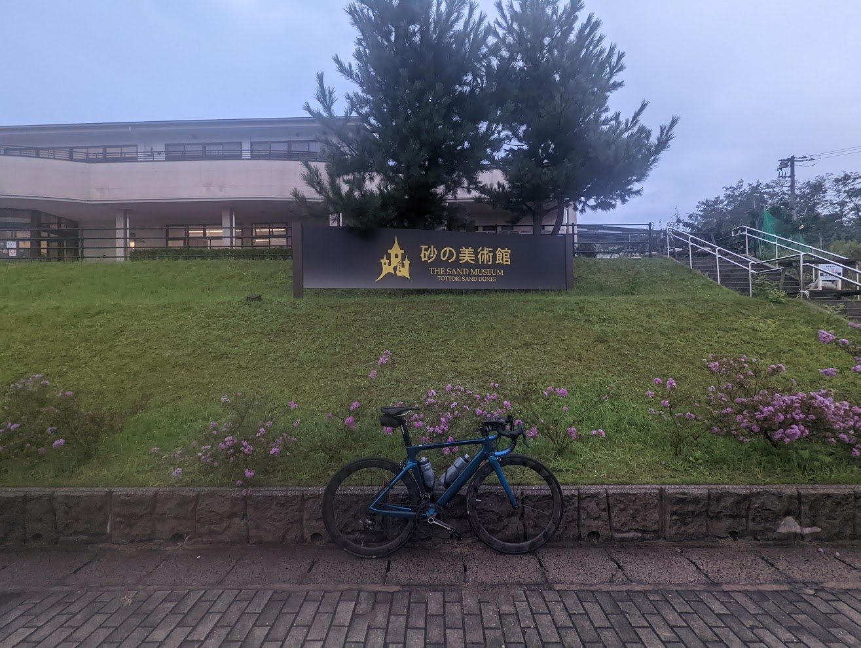

（通過チェック フォトコントロール）⑥ |  |  | （通過チェック フォトコントロール）⑦
坂越公民館 |  |  | 道の駅 みつ
